2章
2章 ディープラーニングとは

１．機械学習とディープラーニング

 | データ処理の方法

 | ① | 手続き型プログラム
 | ② | 機械学習
 | ③ | ディープラーニング

 | 1 | 手続き型プログラム

 |  | 入力→プログラム→処理結果

 | 2 | 機械学習

 |  | 機械学習では、アルゴリズムを用意するだけで、人がプログラミングをする必要はありません。

 |  | 最初は、教師データを特定のアルゴリズム「学習モデル」に対して大量に入力し、その出力結果
 |  | を評価します。 そして期待する結果をだせるようになるまで、パラメータを人がチューニングします。

 |  | 評価結果に満足したら、そのチューニングされたアルゴリズムは「学習済みモデル」となります。
 |  | この学習済みモデルは、教師いデータが本番データに対しても、十分なレンジを確保しているなら、
 |  | 制度の良い出力結果が得られます。

 |  | 従来からある手続き型プログラムでは、あらゆるケースを想定して設計する必要がありますが、
 |  | 機械学習では、その役割を教師データに負わせているのです。 機械学習の特徴は、大量の
 |  | データ（ビッグデータ）の中から人が想定できなかった結果まで導き出せることにあります。

 |  | 機械学習から進化したディープラーニングでも、教師データを対象に必要としますが、機械学習で
 |  | 必要だったチューニング（特徴量の抽出）は、必要ありません。 教師データから学習して、自動的に
 |  | 行うことができるのです。 この特徴量の自動抽出がディープラーニングの最大の特徴となっています。

2 | 機械学習の仕組み

 | 機械学習（Machine Learning)には、次の種類がある。

 | 1 | 回帰 | ： | 売上予測などのような、過去の実績ある数値から、未知の数値を予測する際に
 |  |  |  | 用いる。
 | 2 | クラス分類 | ： | 迷惑メールの判定などのように、データを適切なクラスに割り当てる手法です。
 | 3 | クラスタリング | ： | 値やデータの類似性をもとに、データを自動的にグループ分けする手法です。
 | 4 | 情報圧縮 | ： | 画像データの特徴的傾向を残しながら、データ総量を減らします。
 | 5 | レコメンデーション |  | ： | ECサイト等で、購入履歴から興味がありそうな商品を推測する手法です。

 | これらの手法を実現するためのアルゴリズムは多数ありますが、すべての課題に汎用的に利用できる
 | アルゴリズムは、現時点では存在しません。

 | 利用目的に適したアルゴリズムを見つけるには、試行錯誤をする必要があります。

 | 機械学習の基本的な原理は、

 |  | 機械学習の基本は統計学にあり、その出力データはすべて確率で表現される。

 | にあります。

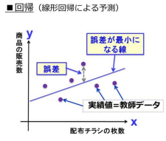
 |  |  |  |  |  | 商品のチラシの配布枚数と、その商品の販売数になります。

 |  |  |  |  |  | この販売数の予測と実績の誤差が最小になるように直線に
 |  |  |  |  |  | 引いたのが左のグラフです。

 |  |  |  |  |  |  | y = wx + c

 |  |  |  |  |  | これはチラシx枚と販売予想数yの指揮で求められます。

 |  |  |  |  |  | これが最も単純な単回帰分析になります。

 |  |  |  |  |  | xが複数ある場合、つまり販売予測に影響を与える因子が複数
 |  |  |  |  |  | ある場合は、重回帰分析となります。
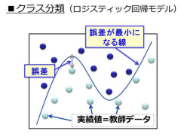
 |  |  |  |  |  | クラス分類は、あるデータがそのクラスに分類できるかを予測します。

 |  |  |  |  |  | データを実績に基づいてプロットし、クラスAとクラスBの境界を曲線で
 |  |  |  |  |  | 分類したものです。

 |  |  |  |  |  | 予測と実績の誤差が最小になるような曲線の数式が得られると、
 |  |  |  |  |  | 未知のデータがクラスAとクラスBのどちらに属しているか、その確率が
 |  |  |  |  |  | 計算できます。

 | 機械学習で、アルゴリズムとはこの数式のことで、教師データとは実績値のこてです。 つまり、
 | 学習するとは、この式の傾きwや切片cを実績値から求めることになります。

 | したがって機械学習のポイントは、まず教師データになります。

3 | 従来の画像認識手法

 | まずは従来の画像認識手法から説明します。

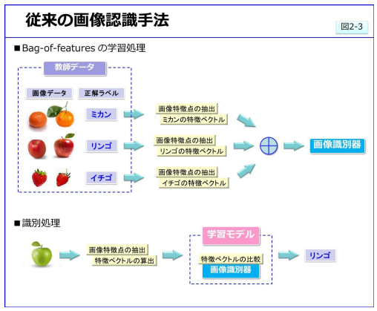

 | 画像を認識させるとは、入力された画像を分類することです。 ディープラーニングが登場する
 | までは、人が設計した画像の特徴を、入力画像から抽出し分類する手法が一般的でした。

 | この代表的な画像認識手法である Bag-of-featuresは、教師ありの機械学習アルゴリズムで、
 | 画像特徴量を利用します。

 | この画像特徴量とは、隣り合うが素管の輝度値の差が大きい箇所「画像特徴点」をベクトルで
 | 表したものです。

 | 同じ種類の画像は、似たような部分を多くもっているはずです。 そこで画像を切り出した部分（パッチ）
 | で、似た部分が多ければ同じ種類と考えます。 画像における各々のパッチの特徴点を集約し、
 | ベクトル化したものが「特徴ベクトル」となります。 この特徴ベクトルを用いて機械学習させ
 | 「画像識別器」を作成します。

 | 画像認識をさせるには、まず対象画像の特徴ベクトルを抽出します。 そして画像識別器で、
 | 学習した特徴ベクトルと対象画像の特徴ベクトル間の距離を演算して、最も近いクラスに画像
 | を分類します。

 | このBag-of-featuresは、画像を分解して局所的特徴を比較することで画像を認識させようとする
 | 手法で。 自然言語処理で定番の手法Bag-of-Wordsが由来になっています。 しかしこの手法は、
 | 画像の輝度差がベースになっているため、輪郭のはっきりした箇所からしか特徴抽出できません。
 | また位置関係や見え方の角度が変わると、違う画像と認識されてしまう弱点がありました。

4 | ディープラーニングを用いた画像認識

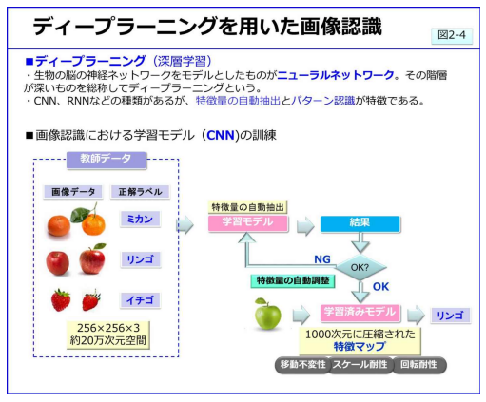

 | 人工知能の研究において、生物の脳の神経ネットワークをモデルとしたニューラルネットワーク
 | が考えられました。 この階層が深いものを総称としてディープラーニング、またはディープ
 | ニューラルネットワーク（DNN）といいます。

 | このディープラーニングは、現時点において主に画像認識、音声認識、自然言語処理の
 | 分野で研究が進められています。 特に画像認識分野では、CNN（Convolution Neural Network)
 | が最初に華々しい成果を出しています。

 | このCNNは、それまでの画像特徴点を使用しておらず、自ら画像の特徴を抽出できることが
 | 画期的でした。 しかも対象画像が、多少の移動や回転があったり、サイズが異なっても認識が
 | 可能です。 Bag-of-featuresの弱点を、見事に克服できたのです。

 | このCNNは、教師画像を学習するとき、画像の特徴を「特徴マップ」に抽出しますが、その結果が
 | 教師画像と差が大きと、その差分量を自分で学習モデルにフィードバックします。 そして大量の
 | 教師画像を入力すると、画像全体の特徴を大雑把にとらえることができるようになります。
 | つまり画像パターンを認識できることになります。

3章
ディープラーニングの原理

1 | ディープラーニングの構造
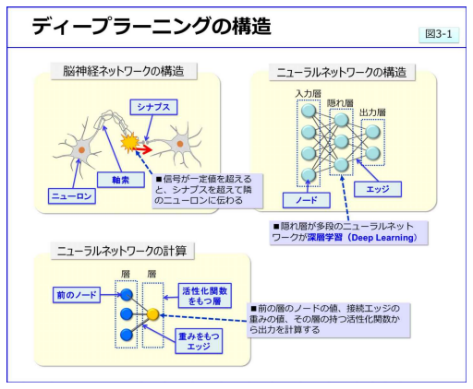

 | ディープラーニングは生物の脳をモデルとしたニューラルネットワークが原型です。

 | 脳の神経ネットワークには神経細胞ニューロン、隣のニューロンと接合する部分
 | シナプスがあります。 このニューロンから電気信号が発せられ、一定量以上の信号に
 | なるとシナプスを経由して連結しているニューロンに信号が伝達されます。

 | このように順々に信号が伝達されることで、脳全体で数百億のネットワークが構成
 | されています。

 | ニューラルネットワークでは、ニューロンの役割をノード、シナプスの役割をエッジと
 | 呼び、ノード感が接続されてネットワークを構成しています。

 | ノードの出力はエッジで接続された前のノードの値とエッジの重み、活性化関数で
 | 計算されます。

2 | ニューラルネットワークの計算

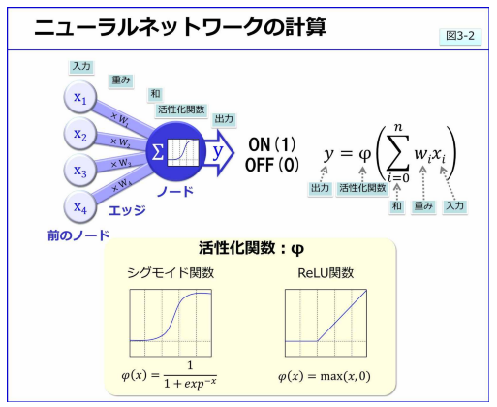

 | このニューラルネットワークの計算方法を確認します。

 | ノードの出力Yは、前のノードからの出力Xにエッジの重みWをかけて足し合わせた後に、
 | 活性化関数を通して出力されます。

 | 入力×重みの輪が小さければOFF(0)、大きければON(1)です。活性化関数とは、入力値が
 | ある閾値を超えると急激に大きな値を出力する関数で、シグモイド関数やReLu関数を用います。

 | これは脳のシナプスの信号伝達方法をモデル化したものとなっています。

3 | 学習の計算方法
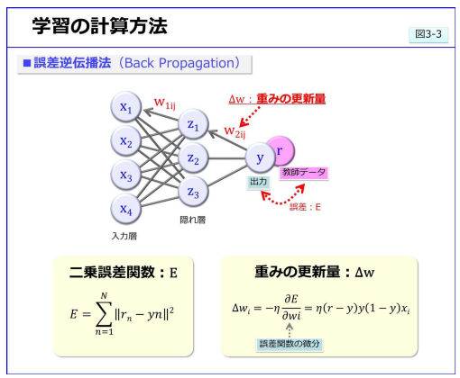

 | 特徴量の自動抽出の具体的な学習法を説明します。

 | 複数の層のあるニューラルネットワークは、「多層パーセプトロン」と呼ばれています。
 | この多層パーセプトロンは、入力データを順に伝達させて出力を得ています。
 | 教師データは、入力値と正確である出力値の組なので、ネットワークの出力値と
 | 正解値の誤差を、各層に順に伝達すれば誤差を減らすことができます。 この方法が
 | 誤差逆伝搬法（バックプロパケーション）」です。

 | 教師データが入力されて出力Yが産出されたら、教師データの正解Rと比較します。
 | 教師データと出力値の差分が誤差です。この誤差Eから、重みの更新量ΔWを計算して
 | １つ前の層のエッジに戻ります。

 | 誤差は、できるだけ小さい方が好ましいので、差分の二乗和が最小になるように重みの
 | 最適化を行います。 そして再度出力Yを計算して誤差Eを求め、重みの更新量ΔWを決定
 | します。 この誤差の算出と更新量の決定を繰り返して、理想的な重みWに近づけるのです。
 | この計算方法を勾配降下法といいます。

 | この勾配降下法により、多層パーセプトロンは学習効果が高くなりましたが、教師データが
 | 大量にあると計算量が膨大になります。 そのためこの計算を簡略化する様々な方法が
 | 考え出されています。 身にバッチ学習はその一つで、教師データを全部使わずに、少量の
 | サブセットに分けて更新量を計算する方法です。 現在のディープラーニングでは、このミニ
 | バッチ学習が主流となっています。

